상품제안서
아쿠아시티 70자동블랙화이바 | 상품코드: F06632

 |  |  |  |  |  |  | 02-412-0044 | www.easy1.co.kr
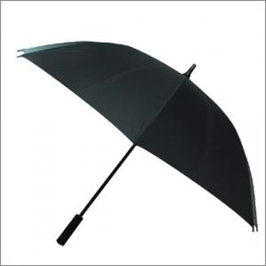

【상세/제작정보】 | *100개미만 구매가능(인쇄비용추가) -손잡이인쇄 : 기본판비 15,000원 추가 -원단인쇄 : 기본판비 30,000원 추가

【인쇄/포장옵션】 | 실크 / 포장불가능

【공급단가】 | 수량 | 100~ | 300~ | 500~ | 1,000~ | 3,000~
*VAT별도 | 단가 | 6,480원 | 6,240원 | 6,000원 | 5,760원 | 5,610원

【상품 URL】 | https://dev.easy1.co.kr:443/src/goods_detail.php?gdno=6632

